Sheet1
1 | 2 | 3 | 4 | 5 | 6 | 7 | 8 | 9 | 10 | 11 | 12 | 13 | 14 | 15 | 16 | 17 | 18 | 19 | 20 | 21 | 22 | 23 | 24 | 25 | 26 | 27 | 28 | 29 | 30 | 31 | 32 | 33 | 34
 |  |  | Bat5 |  |  |  | Bat6 |  |  | Bat7 |  |  | Bat8 |  |  | Birde | 区间权重 |  |  | Eagle | 区间权重 |  |  | Albatross | 区间权重
 |  |  | LV0 | LV1 | LV2 | LV3 | LV4 | LV5 | LV6 | LV7 | LV8 | LV9 | LV10 |  | - | 1 | 26 |  | - | 10 | 9 |  | - | 20 | 77 | 0.33624454148 | 0.11306039168
Bat5 | LV0 | Birde | 20 | 20 | 20 | 20 | 10 | 10 | 10 | 10 | 10 | 10 | 10 |  | 100 | 2 | 122 |  | 300 | 11 | 162 |  | 300 | 21 | 0 | 0 | 0
 |  | Eagle | 50 | 70 | 70 | 70 | 70 | 70 | 70 | 70 | 70 | 70 | 70 |  | 50 | 3 | 210 |  | 200 | 12 | 681 |  | 280 | 22 | 48 | 0.2096069869 | 0.043935088957
 |  | Albatross | 0 | 0 | 20 | 30 | 400 | 450 | 500 | 550 | 600 | 650 | 1000 |  | 30 | 4 | 549 |  | 100 | 13 | 612 |  | 250 | 23 | 78 | 0.34061135371 | 0.11601609428
 | LV1 | Birde | 40 | 20 | 20 | 20 | 10 | 10 | 10 | 10 | 10 | 10 | 10 |  | 10 | 5 | 383 |  | 50 | 14 | 863 |  | 220 | 24 | 19 | 0.082969432314 | 0.0068839266986
 |  | Eagle | 50 | 50 | 70 | 70 | 70 | 70 | 70 | 70 | 70 | 70 | 70 |  |  |  |  |  | 30 | 15 | 1659 |  | 200 | 25 | 7 | 0.03056768559 | 0.0009343834023
 |  | Albatross | 0 | 0 | 40 | 150 | 300 | 350 | 400 | 450 | 500 | 550 | 950 |  |  |  |  |  | 10 | 16 | 616 |  |  |  | 229 |  | 0.28082988501
 | LV2 | Birde | 80 | 40 | 20 | 20 | 10 | 10 | 10 | 10 | 10 | 10 | 10 |  |  |  |  |  |  |  |  |  | 280
 |  | Eagle | 50 | 50 | 50 | 70 | 70 | 70 | 70 | 70 | 70 | 70 | 70
 |  | Albatross | 0 | 0 | 30 | 100 | 200 | 250 | 300 | 350 | 400 | 450 | 800
 | LV3 | Birde | 160 | 80 | 20 | 20 | 10 | 10 | 10 | 10 | 10 | 10 | 10
 |  | Eagle | 50 | 50 | 50 | 50 | 70 | 70 | 70 | 70 | 70 | 70 | 70
 |  | Albatross | 0 | 0 | 10 | 50 | 100 | 150 | 200 | 400 | 450 | 500 | 700
Bat6 | LV4 | Birde | 100 | 200 | 100 | 20 | 20 | 20 | 20 | 10 | 10 | 10 | 10
 |  | Eagle | 20 | 50 | 50 | 50 | 50 | 70 | 70 | 70 | 70 | 70 | 70 |  | 直接使用现成数据进行拟合
 |  | Albatross | 0 | 0 | 0 | 0 | 0 | 40 | 150 | 300 | 350 | 400 | 600
 | LV5 | Birde | 100 | 300 | 200 | 100 | 40 | 20 | 20 | 10 | 10 | 10 | 10
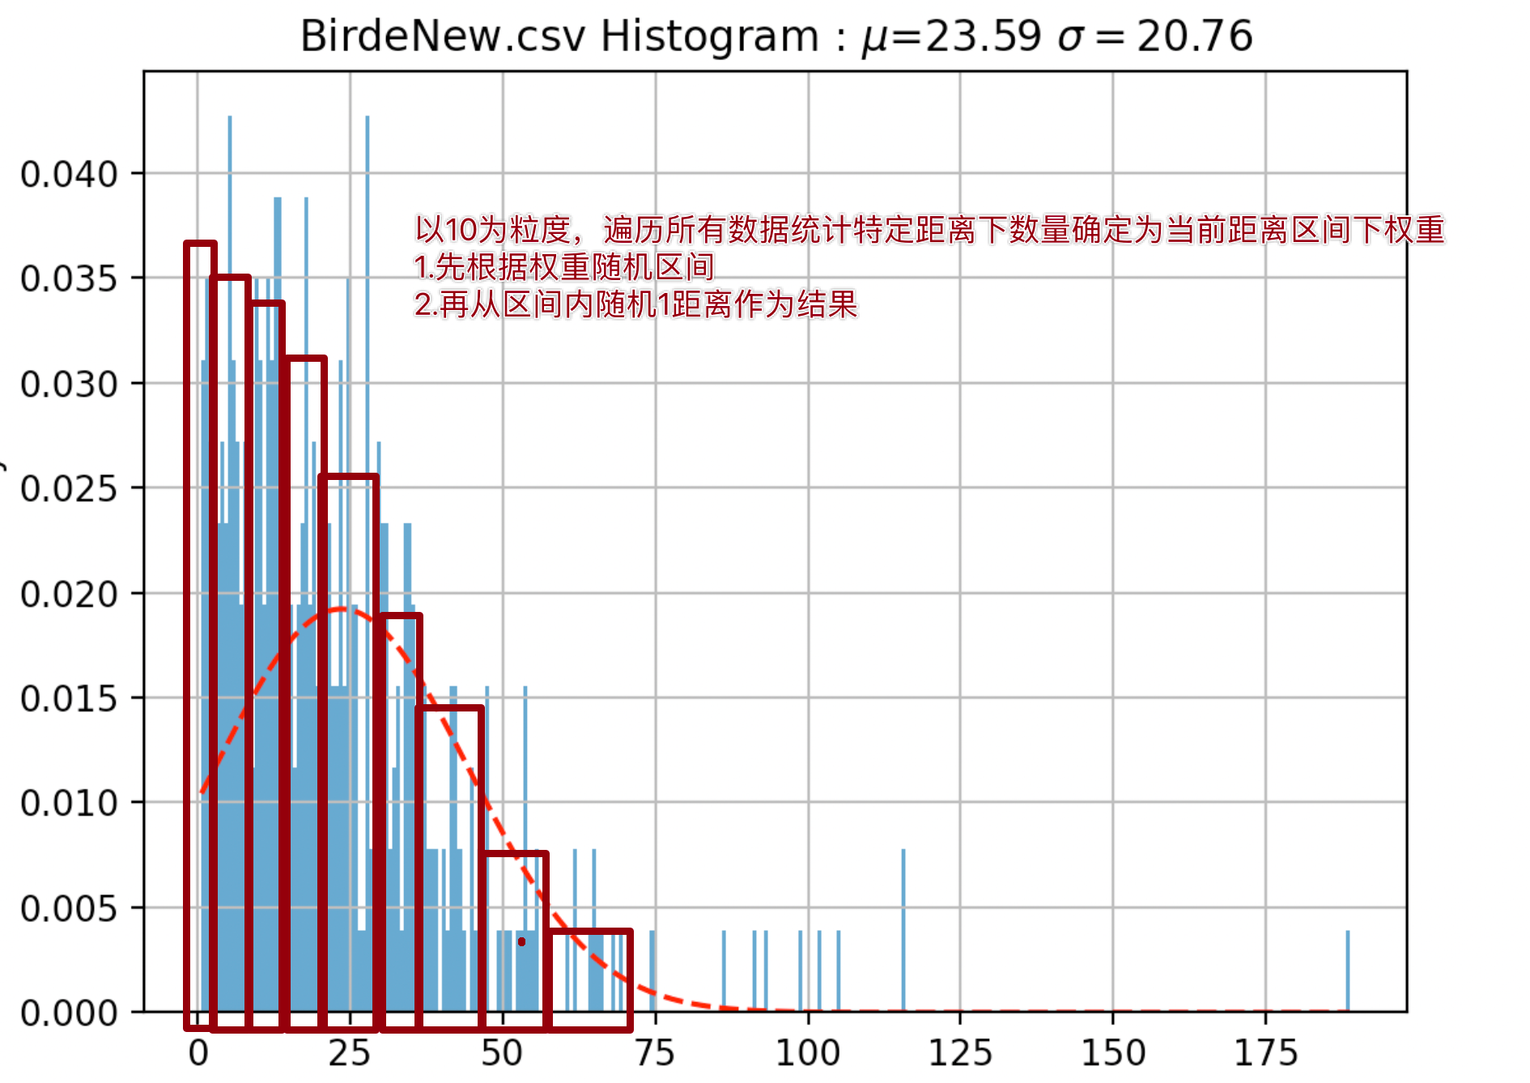
 |  | Eagle | 10 | 50 | 50 | 50 | 50 | 50 | 70 | 70 | 70 | 70 | 70
 |  | Albatross | 0 | 0 | 0 | 0 | 0 | 30 | 100 | 200 | 250 | 300 | 500
 | LV6 | Birde | 100 | 400 | 300 | 150 | 80 | 20 | 20 | 10 | 10 | 10 | 10
 |  | Eagle | 5 | 50 | 50 | 50 | 50 | 50 | 50 | 70 | 70 | 70 | 70
 |  | Albatross | 0 | 0 | 0 | 0 | 0 | 10 | 50 | 100 | 150 | 200 | 400
Bat7 | LV7 | Birde | 100 | 100 | 100 | 100 | 200 | 100 | 20 | 20 | 20 | 20 | 20
 |  | Eagle | 0 | 0 | 0 | 0 | 50 | 50 | 50 | 50 | 50 | 70 | 70
 |  | Albatross | 0 | 0 | 0 | 0 | 0 | 0 | 0 | 0 | 0 | 40 | 150
 | LV8 | Birde | 100 | 100 | 100 | 100 | 300 | 200 | 100 | 40 | 40 | 20 | 20
 |  | Eagle | 0 | 0 | 0 | 0 | 50 | 50 | 50 | 50 | 50 | 50 | 70
 |  | Albatross | 0 | 0 | 0 | 0 | 0 | 0 | 0 | 0 | 0 | 30 | 100
 | LV9 | Birde | 100 | 100 | 100 | 100 | 100 | 100 | 100 | 80 | 80 | 0 | 20
 |  | Eagle | 0 | 0 | 0 | 0 | 0 | 0 | 0 | 50 | 50 | 0 | 50
 |  | Birde | 0 | 0 | 0 | 0 | 0 | 0 | 0 | 0 | 0 | 30 | 50
Bat8 | LV10 | Birde | 100 | 100 | 100 | 100 | 100 | 100 | 100 | 100 | 100 | 80 | 20
 |  | Eagle | 0 | 0 | 0 | 0 | 0 | 0 | 0 | 0 | 50 | 50 | 50
 |  | Albatross | 0 | 0 | 0 | 0 | 0 | 0 | 0 | 0 | 0 | 0 | 50

ResFlow
PURCHASE

Diamond
Idle Reward

chest token
Chest
STORE
副本系统排布 |  | 关卡进度 - 具体id卡具体等级
Course
Card
 | Link
⭐️
球场卡标准 |  | 具体id卡具体星级与奖励

Upgrade
PVE
card token

不同类型玩家 活跃&付费 与 养成进程

 |  | 「 目标 」

Star Bar

PVP 过程讨论or模拟or目标

Outer Rewards
Chest
Coin
Diamonds
Club
...

Better
RANK

PVP

Dungeon&Framework
1 | 2 | 3 | 4 | 5 |  | 6 | 7 | 8 | 9 | 10 | 11 | 12 | 13 | 14 | 15 | 16 | 17 | 18 | 19 | 20
持续天数 | 10 |  | 要求：难度指数波动向上 |  |  |  |  |  |  |  |  |  | 执行脚本，对所有卡片进行上色，并且对已经安排了的卡片进行标记 |  |  |  |  |  |  |  | 当前进度的各个卡片等级 |  |  | 使用脚本列出所有进度与等级 |  |  |  |  | 当前进度的卡片张数 |  |  | 使用公式列出需要拥有的卡片张数 |  |  |  |  | 当前进度的卡片张数对应的价值 |  |  |  |  |  |  |  |  |  | 需要开的宝箱次数

Chapter | level | 卡片选择 | 等级 | 描述 | 要点 | 卡&等级 | 难度指数 |  |  |  |  |  |  |  |  |  |  |  |  |  | 橙1 | 橙2 | 紫1 | 紫2 | 紫3 | 紫4 | 传奇1 | 传奇2 | 橙1 | 橙2 | 紫1 | 紫2 | 紫3 | 紫4 | 传奇1 | 传奇2 | 橙1 | 橙2 | 紫1 | 紫2 | 紫3 | 紫4 | 传奇1 | 传奇2 | 总价值-纯主线 | 总价值-加上支线 | 宝箱1 | 宝箱2 | 宝箱3
1 | 1 | 橙1 | 1 | 橙1 - Lv1 | 【教学】 | 橙1 | 393 | 大区1（保证量的足够） |  |  |  |  |  |  |  |  |  |  |  |  | 1 | 0 | 0 | 0 | 0 | 0 | 0 | 0 |  |  |  |  |  |  |  |  |  |  |  |  |  |  |  |  |  |  |  |  |  | 不同玩家投入的资源与产出的资源图
2 | 2 | 橙2 | 1 | 橙2 - Lv1 | 衔接，完成后获得橙1升到2的条件 | 橙1 | 393 |  |  |  |  |  |  |  |  |  |  |  |  |  | 1 | 1 | 0 | 0 | 0 | 0 | 0 | 0
3 | 3 | 橙1 | 2 | 橙1 - Lv2 | 【教学】 升级教学，完成后获得橙2升到2的条件 | 橙2 | 353.7 |  |  |  |  |  |  |  |  |  |  |  |  |  | 2 | 1 | 0 | 0 | 0 | 0 | 0 | 0 |  |  |  |  |  |  |  |  |  |  |  |  |  |  |  |  |  |  |  |  |  | 投入的资源： | 产出的资源：
4 | 4 | 橙2 | 2 | 橙2 - Lv2 | 【衔接】完成后获得紫1 | 橙2 | 353.7 |  |  |  |  |  |  |  |  |  |  |  |  |  | 1 | 2 | 0 | 0 | 0 | 0 | 0 | 0 |  |  |  |  |  |  |  |  |  |  |  |  |  |  |  |  |  |  |  |  |  |  | 这里产出的资源并未记球场卡，因为球场卡最后是不计入玩家资产的，它是体验的媒介
5 | 5 | 紫1 | 1 | 紫1 - Lv1 |  | 紫1 | 579 |  |  |  |  |  |  |  |  |  |  |  |  |  |  |  |  |  |  |  |  |  |  |  |  |  |  |  |  |  |  |  |  |  |  |  |  |  |  |  |  |  |  | 体力 | PVE进度条上的奖励
6 | 6 | 紫1 | 2 | 紫1 - Lv2 |  | 紫2 | 521.1 |  |  |  |  |  |  |  |  |  |  |  |  |  |  |  |  |  |  |  |  |  |  |  |  |  |  |  |  |  |  |  |  |  |  |  |  |  |  |  |  |  |  | 特殊球 | PVP进度条上的奖励
7 | 7 | 紫2 | 1 | 紫2 - Lv1 |  | 紫1 | 579 |  |  |  |  |  |  |  |  |  |  |  |  |  |  |  |  |  |  |  |  |  |  |  |  |  |  |  |  |  |  |  |  |  |  |  |  |  |  |  |  |  |  | 付费礼包
8 | 8 | 紫2 | 2 | 紫2 - Lv2 |  | 紫2 | 521.1 |  |  | 传奇1 - Lv1 |  |  |  |  |  |  |  |  |  |  |  |  |  |  |  |  |  |  |  |  |  |  |  |  |  |  |  |  |  |  |  |  |  |  |  |  |  |  |  |  | 性价比从 3逐步衰减到1.5
9 | 9 | 橙1 | 3 | 橙1 - Lv3 |  | 橙3 | 314.4 |  |  | 传奇1 - Lv2
10 | 10 | 紫3 | 1 | 紫3 - Lv1 | 【传达升级体验】前期对于紫3&紫4的卡片投放要充足，保证玩家可以体验到两轮场景升级体验 | 紫1 | 579 |  |  | 传奇1 - Lv3
11 | 11 | 紫3 | 2 | 紫3 - Lv2 |  | 紫2 | 521.1
12 | 12 | 紫3 | 3 | 紫3 - Lv3 |  | 紫3 | 463.2
收获的资源
13 | 13 | 紫4 | 1 | 紫4 - Lv1 |  | 紫1 | 579
14 | 14 | 紫4 | 2 | 紫4 - Lv2 |  | 紫2 | 521.1 |  |  | 传奇2 - Lv1
15 | 15 | 紫4 | 3 | 紫4 - Lv3 |  | 紫3 | 463.2 |  |  | 传奇2 - Lv2
16 | 16 | 橙2 | 3 | 橙2 - Lv3 |  | 橙3 | 314.4 |  |  | 传奇2 - Lv3
17 | 17 | 紫1 | 3 | 紫1 - Lv3 |  | 紫3 | 463.2
18 | 18 | 紫2 | 3 | 紫2 - Lv3 |  | 紫3 | 463.2
19 | 19 | 橙1 | 4 | 橙1 - Lv4 |  | 橙4 | 793 | 大区2
20 | 20 | 橙2 | 4 | 橙2 - Lv4 |  | 橙4 | 793
21 | 21 | 橙1 | 5 | 橙1 - Lv5 |  | 橙5 | 713.7
22 | 22 | 橙2 | 5 | 橙2 - Lv5 |  | 橙5 | 713.7
23 | 23 | 紫1 | 4 | 紫1 - Lv4 |  | 紫4 | 1179
24 | 24 | 紫1 | 5 | 紫1 - Lv5 |  | 紫5 | 1061.1
25 | 25 | 紫2 | 4 | 紫2 - Lv4 |  | 紫4 | 1179 |  |  |  |  |  | 卡片库
26 | 26 | 紫2 | 5 | 紫2 - Lv5 |  | 紫5 | 1061.1 |  |  | 传奇1 - Lv4 |  |  | 橙1 | 橙2 | 紫1 | 紫2 | 紫3 | 紫4 | 传奇1 | 传奇2
27 | 27 | 紫3 | 4 | 紫3 - Lv4 |  | 紫4 | 1179 |  |  | 传奇1 - Lv5 |  | 大区1 | Lv1 | Lv1 | Lv1 | Lv1 | Lv1 | Lv1 | Lv1 | Lv1
28 | 28 | 紫3 | 5 | 紫3 - Lv5 |  | 紫5 | 1061.1 |  |  | 传奇1 - Lv6 |  |  | Lv2 | Lv2 | Lv2 | Lv2 | Lv2 | Lv2 | Lv2 | Lv2
29 | 29 | 紫4 | 4 | 紫4 - Lv4 |  | 紫4 | 1179 |  |  |  |  |  | Lv3 | Lv3 | Lv3 | Lv3 | Lv3 | Lv3 | Lv3 | Lv3
投入的资源
30 | 30 | 紫4 | 5 | 紫4 - Lv5 |  | 紫5 | 1061.1 |  |  |  |  | 大区2 | Lv4 | Lv4 | Lv4 | Lv4 | Lv4 | Lv4 | Lv4 | Lv4
31 | 31 | 橙1 | 6 | 橙1 - Lv6 |  | 橙6 | 634.4 |  |  |  |  |  | Lv5 | Lv5 | Lv5 | Lv5 | Lv5 | Lv5 | Lv5 | Lv5
32 | 32 | 橙2 | 6 | 橙2 - Lv6 |  | 橙6 | 634.4 |  |  | 传奇2 - Lv4 |  |  | Lv6 | Lv6 | Lv6 | Lv6 | Lv6 | Lv6 | Lv6 | Lv6
33 | 33 | 紫1 | 6 | 紫1 - Lv6 |  | 紫6 | 943.2 |  |  | 传奇2 - Lv5 |  | 大区3 | Lv7 | Lv7 | Lv7 | Lv7 | Lv7 | Lv7 | Lv7 | Lv7
34 | 34 | 紫2 | 6 | 紫2 - Lv6 |  | 紫6 | 943.2 |  |  | 传奇2 - Lv6 |  |  | Lv8 | Lv8 | Lv8 | Lv8 | Lv8 | Lv8 | Lv8 | Lv8
35 | 35 | 紫3 | 6 | 紫3 - Lv6 |  | 紫6 | 943.2 |  |  |  |  |  | Lv9 | Lv9 | Lv9 | Lv9 | Lv9 | Lv9 | Lv9 | Lv9
36 | 36 | 紫4 | 6 | 紫4 - Lv6 |  | 紫6 | 943.2 |  |  |  |  | 大区4 | Lv10 | Lv10 | Lv10 | Lv10 | Lv10 | Lv10 | Lv10 | Lv10 |  |  |  |  |  |  |  |  |  |  |  |  |  |  |  |  |  |  |  |  |  |  |  |  |  |  |  |  |  | 最关键在于对挂机数值如何模拟？
37 | 37 | 橙1 | 7 | 橙1 - Lv7 |  | 橙7 | 1293 | 大区3 |  |  |  |  |  |  |  |  |  |  |  |  |  |  |  |  |  |  |  |  |  |  |  |  |  |  |  |  |  |  |  |  |  |  |  |  |  |  |  |  |  | 对开宝箱如何模拟？
38 | 38 | 橙2 | 7 | 橙2 - Lv7 |  | 橙7 | 1293 |  |  |  |  |  |  |  |  |  |  |  |  |  |  |  |  |  |  |  |  |  |  |  |  |  |  |  |  |  |  |  |  |  |  |  |  |  |  |  |  |  |  | 如何估计pve进度与pvp进度的一般关系
39 | 39 | 橙1 | 8 | 橙1 - Lv8 |  | 橙8 | 1163.7 |  |  |  |  |  |  |  |  |  |  |  |  |  |  |  |  |  |  |  |  |  |  |  |  |  |  |  |  |  |  |  |  |  |  |  |  |  |  |  |  |  |  | 当然同时也要做好纯pvp处的性价比 |  | 纯PVP 价值比例 2->1
40 | 40 | 橙2 | 8 | 橙2 - Lv8 |  | 橙8 | 1163.7 |  |  |  |  |  |  |  |  |  |  |  |  |  |  |  |  |  |  |  |  |  |  |  |  |  |  |  |  |  |  |  |  |  |  |  |  |  |  |  |  |  |  | 如何计入当期的剧本？
41 | 41 | 紫1 | 7 | 紫1 - Lv7 |  | 紫7 | 2379
42 | 42 | 紫1 | 8 | 紫1 - Lv8 |  | 紫8 | 2141.1
43 | 43 | 紫2 | 7 | 紫2 - Lv7 |  | 紫7 | 2379
44 | 44 | 紫2 | 8 | 紫2 - Lv8 |  | 紫8 | 2141.1 |  |  | 传奇1 - Lv7
45 | 45 | 紫3 | 7 | 紫3 - Lv7 |  | 紫7 | 2379 |  |  | 传奇1 - Lv8
46 | 46 | 紫3 | 8 | 紫3 - Lv8 |  | 紫8 | 2141.1 |  |  | 传奇1 - Lv9
47 | 47 | 紫4 | 7 | 紫4 - Lv7 |  | 紫7 | 2379
48 | 48 | 紫4 | 8 | 紫4 - Lv8 |  | 紫8 | 2141.1
49 | 49 | 橙1 | 9 | 橙1 - Lv9 |  | 橙9 | 1034.4
50 | 50 | 橙2 | 9 | 橙2 - Lv9 |  | 橙9 | 1034.4 |  |  | 传奇2 - Lv7
51 | 51 | 紫1 | 9 | 紫1 - Lv9 |  | 紫9 | 1903.2 |  |  | 传奇2 - Lv8
52 | 52 | 紫2 | 9 | 紫2 - Lv9 |  | 紫9 | 1903.2 |  |  | 传奇2 - Lv9
53 | 53 | 紫3 | 9 | 紫3 - Lv9 |  | 紫9 | 1903.2
54 | 54 | 紫4 | 9 | 紫4 - Lv9 |  | 紫9 | 1903.2
55 | 55 | 橙1 | 10 | 橙1 - Lv10 |  | 橙10 | 2293 | 大区4
56 | 56 | 橙2 | 10 | 橙2 - Lv10 |  | 橙10 | 2293
57 | 57 | 紫1 | 10 | 紫1 - Lv10 |  | 紫10 | 3879
58 | 58 | 紫2 | 10 | 紫2 - Lv10 |  | 紫10 | 3879 |  |  | 传奇1 - Lv10
59 | 59 | 紫3 | 10 | 紫3 - Lv10 |  | 紫10 | 3879 |  |  | 传奇2 - Lv10
60 | 60 | 紫4 | 10 | 紫4 - Lv10 |  | 紫10 | 3879

